Data
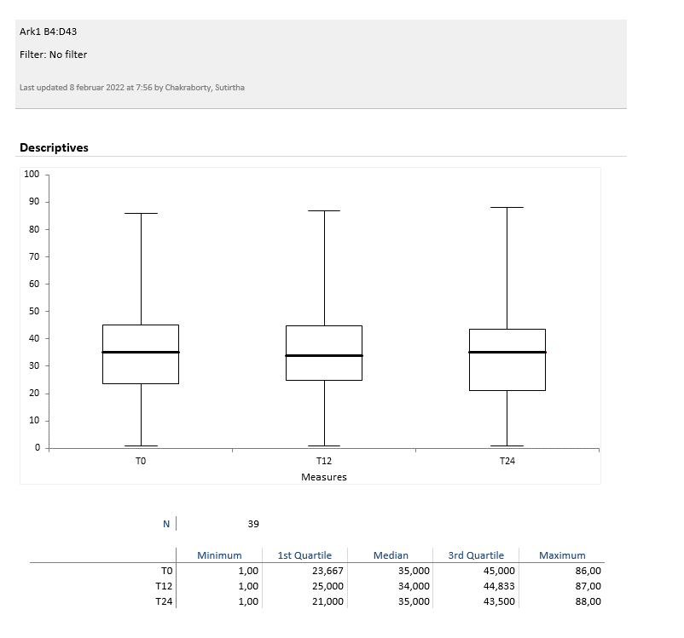
Holdbarhet av |  | B-SR i kjøleskap (InteRRliner, 2022)

Tillatt bias | 10.0 | %, og tillatt totalfeil |  | 30.0 | %

0 | 22.00 | 45.00 | 33.00 | 27.00 | 45.00 | 75.00 | 33.00 | 28.00 | 38.00 | 51.00 | 27.00 | 19.00
12 | 18.00 | 43.00 | 30.00 | 25.00 | 44.00 | 75.00 | 35.00 | 29.00 | 38.00 | 49.00 | 25.00 | 19.00
24 | 16.00 | 41.00 | 28.00 | 21.00 | 39.00 | 74.00 | 39.00 | 28.00 | 38.00 | 49.00 | 24.00 | 17.00
 | Tid 0 | Tid 1 | Tid 2 | Tid 3 | Tid 4 | Tid 5 | Tid 6 | Tid 7 | Tid 8
Timer | 0 | 12 | 24
Prøve nr | Målte verdier
1 | 22.00 | 18.00 | 16.00
2 | 45.00 | 43.00 | 41.00
3 | 33.00 | 30.00 | 28.00
4 | 27.00 | 25.00 | 21.00
5 | 45.00 | 44.00 | 39.00
6 | 75.00 | 75.00 | 74.00
7 | 33.00 | 35.00 | 39.00
8 | 28.00 | 29.00 | 28.00
9 | 38.00 | 38.00 | 38.00
10 | 51.00 | 49.00 | 49.00
11 | 27.00 | 25.00 | 24.00
12 | 19.00 | 19.00 | 17.00
13 | 71.00 | 69.00 | 69.00
14 | 51.00 | 47.00 | 41.00
15 | 22.00 | 25.00 | 22.00
16 | 62.00 | 65.00 | 62.00
17 | 44.00 | 54.00 | 48.00
18 | 42.00 | 40.00 | 38.00
19 | 48.00 | 45.00 | 44.00
20 | 4.00 | 4.00 | 3.00
21 | 45.00 | 46.00 | 45.00
22 | 28.00 | 28.00 | 28.00
23 | 43.00 | 41.00 | 38.00
24 | 35.00 | 34.00 | 34.00
25 | 31.00 | 30.00 | 31.00
26 | 41.00 | 40.00 | 36.00
27 | 4.00 | 4.00 | 3.00
28 | 4.00 | 4.00 | 2.00
29 | 75.00 | 85.00 | 88.00
30 | 23.00 | 20.00 | 19.00
31 | 35.00 | 37.00 | 44.00
32 | 86.00 | 87.00 | 85.00
33 | 33.00 | 32.00 | 32.00 |  |  |  |  |  |  | Figur 1. Hver linje representerer måleverdiene for en enkelt prøve.
34 | 21.00 | 21.00 | 19.00
35 | 37.00 | 35.00 | 37.00
36 | 27.00 | 25.00 | 21.00
37 | 1.00 | 1.00 | 1.00
38 | 14.00 | 14.00 | 12.00
39 | 41.00 | 34.00 | 35.00
40
41
42
43
44
45
46
47
48
49
50

 | Prosent (blå tall er større enn tillatt totalfeil)

0 | 100.00 | 100.00 | 100.00 | 100.00 | 100.00 | 100.00 | 100.00 | 100.00 | 100.00 | 100.00 | 100.00 | 100.00
12 | 81.82 | 95.56 | 90.91 | 92.59 | 97.78 | 100.00 | 106.06 | 103.57 | 100.00 | 96.08 | 92.59 | 100.00
24 | 72.73 | 91.11 | 84.85 | 77.78 | 86.67 | 98.67 | 118.18 | 100.00 | 100.00 | 96.08 | 88.89 | 89.47
 | 0.00 | 0.00 | 0.00 | 0.00 | 0.00 | 0.00 | 0.00 | 0.00 | 0.00 | 0.00 | 0.00 | 0.00
 | 0.00 | 0.00 | 0.00 | 0.00 | 0.00 | 0.00 | 0.00 | 0.00 | 0.00 | 0.00 | 0.00 | 0.00
 | 0.00 | 0.00 | 0.00 | 0.00 | 0.00 | 0.00 | 0.00 | 0.00 | 0.00 | 0.00 | 0.00 | 0.00
 | 0.00 | 0.00 | 0.00 | 0.00 | 0.00 | 0.00 | 0.00 | 0.00 | 0.00 | 0.00 | 0.00 | 0.00
 | 0.00 | 0.00 | 0.00 | 0.00 | 0.00 | 0.00 | 0.00 | 0.00 | 0.00 | 0.00 | 0.00 | 0.00
 | 0.00 | 0.00 | 0.00 | 0.00 | 0.00 | 0.00 | 0.00 | 0.00 | 0.00 | 0.00 | 0.00 | 0.00
Prøve nr | Tid 0 | Tid 1 | Tid 2 | Tid 3 | Tid 4 | Tid 5 | Tid 6 | Tid 7 | Tid 8
1 | 100.00 | 81.82 | 72.73
2 | 100.00 | 95.56 | 91.11
3 | 100.00 | 90.91 | 84.85
4 | 100.00 | 92.59 | 77.78
5 | 100.00 | 97.78 | 86.67
6 | 100.00 | 100.00 | 98.67
7 | 100.00 | 106.06 | 118.18
8 | 100.00 | 103.57 | 100.00
9 | 100.00 | 100.00 | 100.00
10 | 100.00 | 96.08 | 96.08
11 | 100.00 | 92.59 | 88.89
12 | 100.00 | 100.00 | 89.47
13 | 100.00 | 97.18 | 97.18
14 | 100.00 | 92.16 | 80.39
15 | 100.00 | 113.64 | 100.00
16 | 100.00 | 104.84 | 100.00
17 | 100.00 | 122.73 | 109.09
18 | 100.00 | 95.24 | 90.48
19 | 100.00 | 93.75 | 91.67
20 | 100.00 | 100.00 | 75.00
21 | 100.00 | 102.22 | 100.00
22 | 100.00 | 100.00 | 100.00
23 | 100.00 | 95.35 | 88.37
24 | 100.00 | 97.14 | 97.14
25 | 100.00 | 96.77 | 100.00
26 | 100.00 | 97.56 | 87.80
27 | 100.00 | 100.00 | 75.00
28 | 100.00 | 100.00 | 50.00
29 | 100.00 | 113.33 | 117.33
30 | 100.00 | 86.96 | 82.61
31 | 100.00 | 105.71 | 125.71
32 | 100.00 | 101.16 | 98.84
33 | 100.00 | 96.97 | 96.97
34 | 100.00 | 100.00 | 90.48
35 | 100.00 | 94.59 | 100.00
36 | 100.00 | 92.59 | 77.78
37 | 100.00 | 100.00 | 100.00
38 | 100.00 | 100.00 | 85.71
39 | 100.00 | 82.93 | 85.37 |  |  |  |  |  |  | Figur 2. De røde punktene viser gjennomsnitt for hvert tidspunkt, i prosent av utgangsverdi. De lottrette intervallene er 90% konfidensintervall for gjennomsnittene, og området mellom de røde linjene er tillatt bias. De blå punktene markerer enkeltverdier i prosent av utgangsverdi, og området mellom de blå linjene er tillatt totalfeil.
40
41
42
43
44
45
46
47
48
49
50
Mean | 100.00 | 98.46 | 92.50
n | 39.00 | 39.00 | 39.00 | 0.00 | 0.00 | 0.00 | 0.00 | 0.00 | 0.00
SD | 0.00 | 7.60 | 13.63
SEM | 0.00 | 1.22 | 2.18
t | 1.69 | 1.69 | 1.69
t x SEM | 0.00 | 2.05 | 3.68
Minimum | 100.00 | 81.82 | 50.00
Maksimum | 100.00 | 122.73 | 125.71
Bias nedre gr | 90.00 | 90.00 | 90.00 | 90.00 | 90.00 | 90.00 | 90.00 | 90.00 | 90.00
Bias øvre gr | 110.00 | 110.00 | 110.00 | 110.00 | 110.00 | 110.00 | 110.00 | 110.00 | 110.00
TEA nedre gr | 70.00 | 70.00 | 70.00 | 70.00 | 70.00 | 70.00 | 70.00 | 70.00 | 70.00
TEA øvre gr | 130.00 | 130.00 | 130.00 | 130.00 | 130.00 | 130.00 | 130.00 | 130.00 | 130.00

 |  |  |  | Box plot:

